画面遷移図
画面設計書 |  |  | 文教大学における拾得物（落し物）届出・管理システム |  |  |  | 作成日 | 2023-05-16
 |  |  |  |  |  |  | 最新更新日

画面遷移図
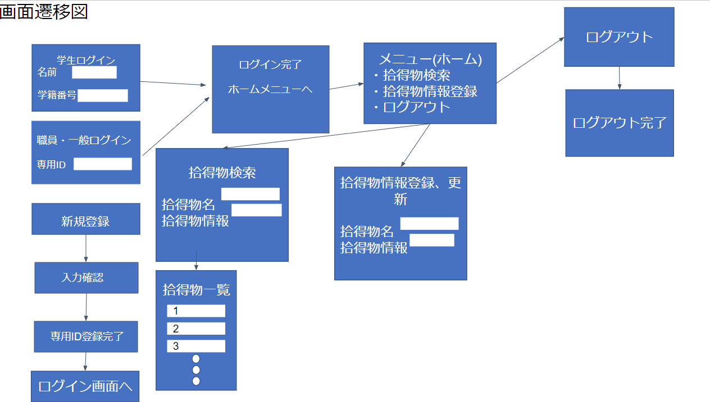

番号 | 画面名 | 画面内容 |  |  | 入力 | 出力 | 対応業務 | 利用者
1 | 学生ログイン | 名前、学籍番号の入力してログイン |  |  | 名前、学籍番号 | ログイン完了画面 | - | 学生
2 | 教員、職員・一般ログイン | 専用のIDを入力してログイン |  |  | ID | ログイン完了画面 | - | 教員、職員、一般
3 | ログイン完了画面 | ログイン完了画面 |  |  | - | メニュー画面 | - | 学生、教員、職員、一般
4 | メニュー | 機能の一覧を表示する画面 |  |  | - | メニュー画面 | 他画面へのアクセス | 学生、教員、職員、一般
5 | 拾得物検索 | 拾得物の情報を発見することに利用 |  |  | 拾得名、拾得物情報 | 拾得物一覧情報 | 検索 | 学生、教員、職員、一般
6 | 拾得物一覧情報 | 拾得物一覧 |  |  | - | 情報一覧 | 拾得物情報の表示 | 学生、教員、職員、一般
7 | 情報登録画面 | 拾得物情報登録、更新 |  |  | 拾得物情報 | - | 拾得物の登録 | 職員
8
画面遷移条件
番号 | 遷移前画面番号 | 遷移後画面番号 |  | 遷移の動作内容
9 | 1.2 | 3 |  | ログイン画面からIDを入力し完了画面へ
10 | 3 | 4 |  | ログイン完了後メニュー画面へ
11 | 4 | 7 |  | メニューから情報登録画面へ
12 | 4 | 6 |  | メニューから拾得物一覧情報画面へ
13 | 4 | 5 |  | メニューから拾得物検索画面へ
14
15
16
17
18

2.トップ
画面設計書 |  |  | 文教大学における拾得物（落し物）届出・管理システム | 作成日
 |  |  |  | 最新更新日

画面レイアウト
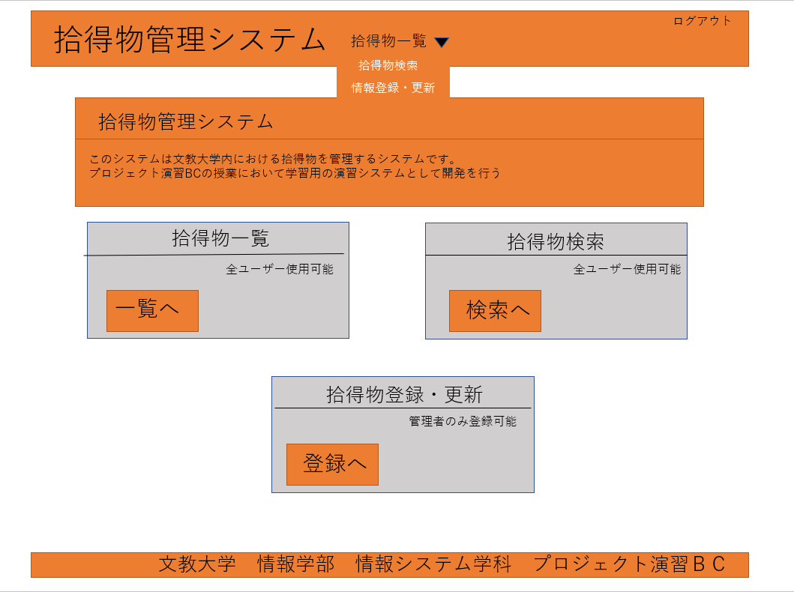

画面一覧リスト
番号 | 部品名 | 部品の説明 |  | 入力 | 出力
1 | 上部メニュー | 各ページへのリンク，プルダウンで機能選択 |  | ○
2 | システム説明 | システム名とシステムの説明 |  |  | ○
3 | 機能一覧 | 機能一覧と各機能への遷移 |  | ○ | ○
4 | フッター | 授業名の表示
5
6
7
8
操作手順
上部メニューおよびフッターは全画面統一．メニューもしくは機能一覧から機能選択を行い，目的の機能へ移動するための画面

3.拾得物一覧
画面設計書 |  |  | 文教大学における拾得物（落し物）届出・管理システム | 作成日
 |  |  |  | 最新更新日

画面レイアウト
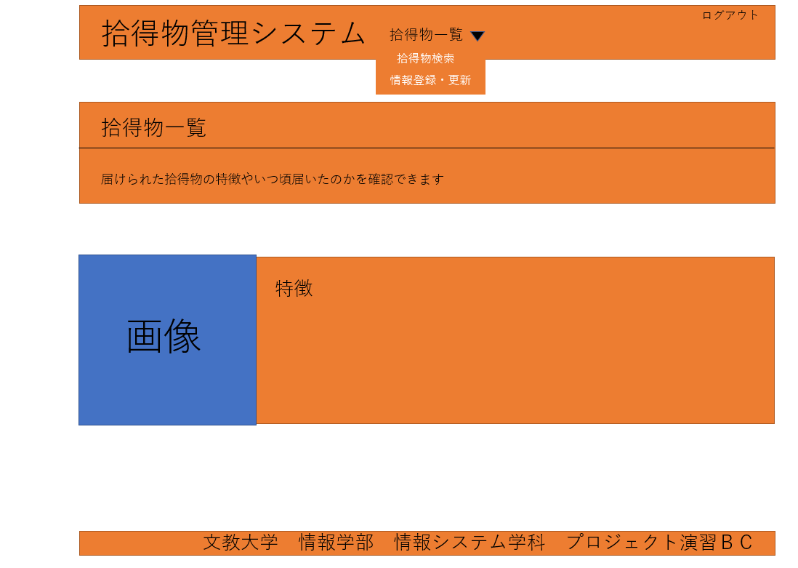

画面一覧リスト
番号 | 部品名 | 部品の説明 |  | 入力 | 出力
1 | 上部メニュー | 各ページへのリンク，プルダウンで機能選択 |  | ○
2 | システム説明 | システム名とシステムの説明 |  |  | ○
3 | 拾得物情報 | 拾得物の特徴や時間帯などの情報を記載 |  |  | ○
4 | フッター | 授業名の表示
5
6
7
8
操作手順
上部メニューおよびフッターは全画面統一．拾得物情報はしたのほうにもたくさん続いていく

4.拾得物登録更新
画面設計書 |  |  | 文教大学における拾得物（落し物）届出・管理システム | 作成日
 |  |  |  | 最新更新日

画面レイアウト
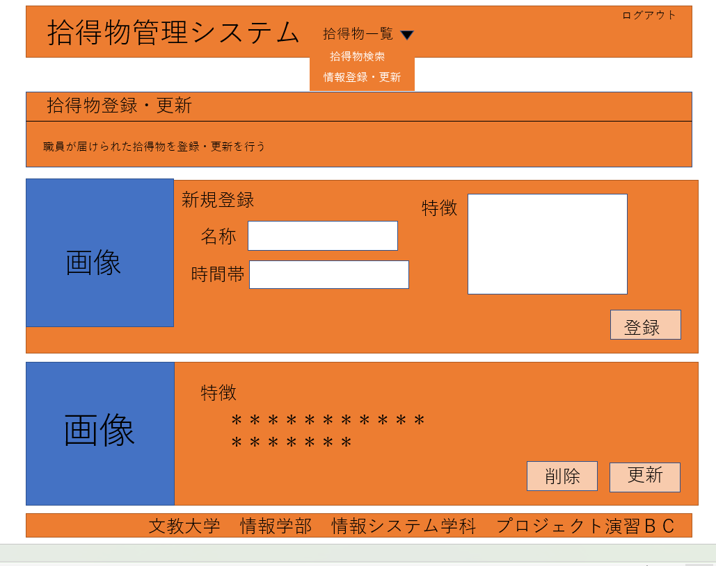

画面一覧リスト
番号 | 部品名 | 部品の説明 |  | 入力 | 出力
1 | 上部メニュー | 各ページへのリンク，プルダウンで機能選択 |  | ○
2 | システム説明 | システム名とシステムの説明 |  |  | ○
3 | 新規登録 | 拾得物の新規登録を行う際に使用 |  | 〇 | 〇
4 | 削除・更新 | 拾得物の更新・削除を行う際に使用 |  | 〇 | 〇
5 | フッター | 授業名の表示
6
7
8
操作手順
上部メニューおよびフッターは全画面統一．３番は名称、時間帯、特徴を入力を行い拾得物の新規登録を行い、
４番は今まで登録してきたものが下まで続いており更新・削除がある場合使用する

5.拾得物検索
画面設計書 |  |  | 文教大学における拾得物（落し物）届出・管理システム | 作成日
 |  |  |  | 最新更新日

画面レイアウト
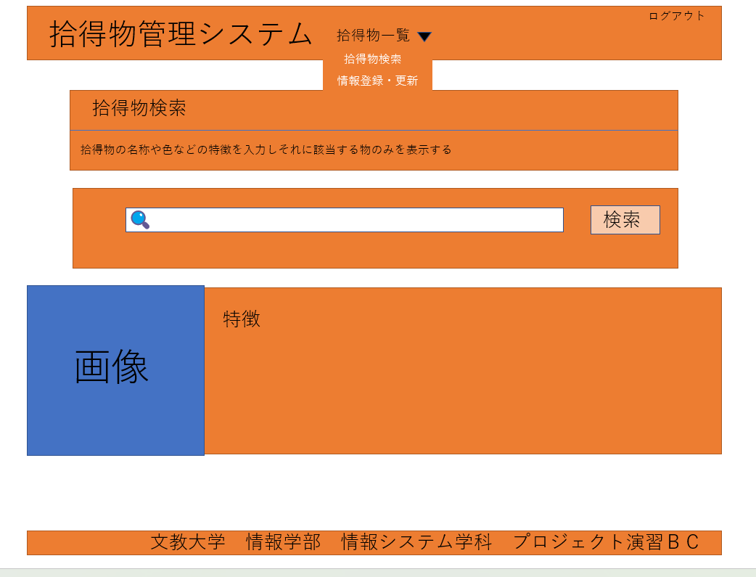

画面一覧リスト
番号 | 部品名 | 部品の説明 |  | 入力 | 出力
1 | 上部メニュー | 各ページへのリンク，プルダウンで機能選択 |  | ○
2 | システム説明 | システム名とシステムの説明 |  |  | ○
3 | 検索入力 | 特定のワードを打ち込む |  | ○
4 | 検索結果 | 入力されたものに該当する物の表示 |  |  | 〇
5 | フッター | 授業名の表示
6
7
8
操作手順
上部メニューおよびフッターは全画面統一．検索入力を行いそれに該当する拾得物を表示する

